Sheet1
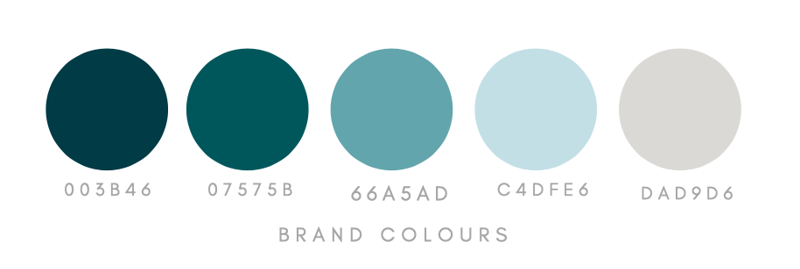
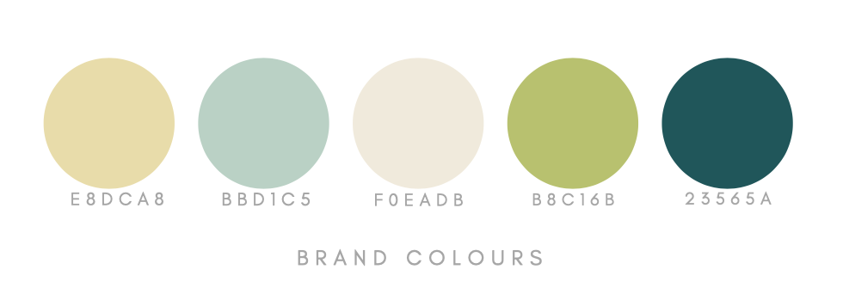
GANTT CHART
작업 | 시작일 | 작업일수
1-1 브레인스토밍 | 2021-06-15 | 3 | 44362 | 44378
1-2 요구사항정의서 | 2021-06-18 | 2
1-3 Usecase Diagram | 2021-06-22 | 1
2-1 Architecture | 2021-06-23 | 1
2-2 WebSite 구조도 | 2021-06-24 | 2
2-3 Page 단위의 UI/IX | 2021-06-28 | 2
3-1 Class Diagram | 2021-06-30 | 1
3-2 ERD(Database) | 2021-07-01 | 2
4-1 구현 | 2021-07-03 | 5
4-2 테스트

